naslovnica
Projekt: | Cjelovita i energetska obnove zgrade "palača Bužan"
 | Opatička ulica 8
 | Zagreb

Naručitelj: | Ured za opće poslove Sabora i Vlade RH
 | Opatička ulica 8
 | Zagreb

predmet: | Troškovnik za restauratorsko-konzervatorske radove na štukaturnim profilacijama i reljefima prvog kata

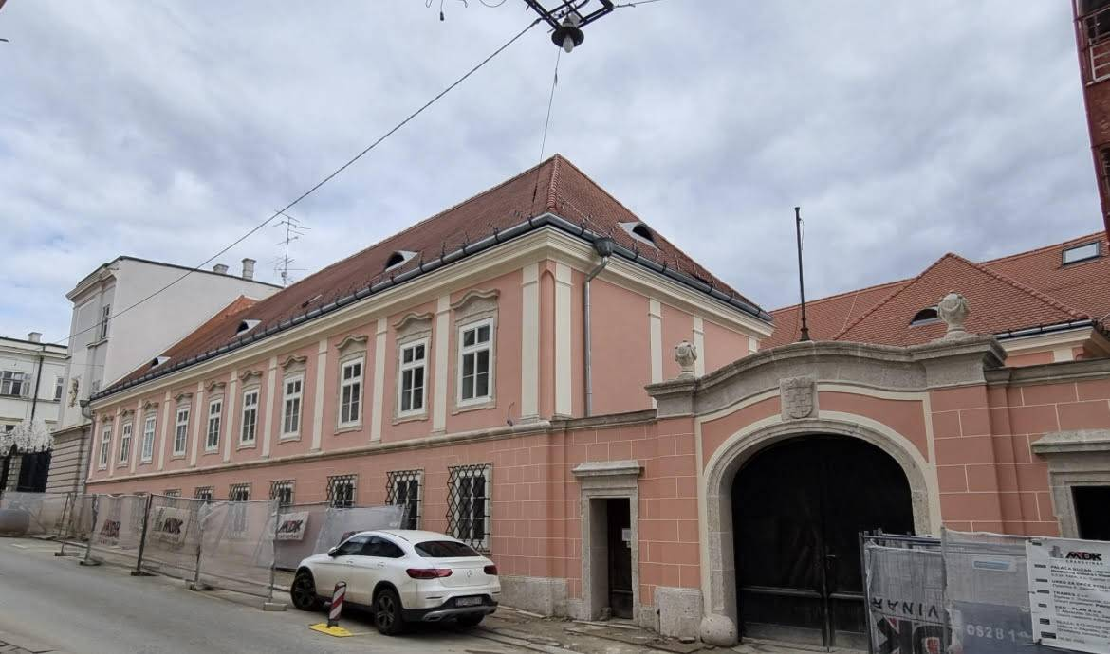

 | Zagreb, svibanj 2024.

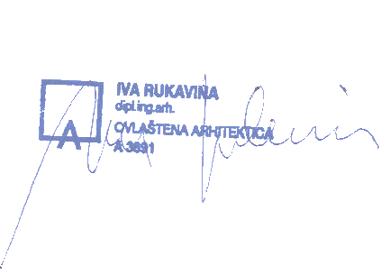
Izradila | Iva Rukavina, dipl. Ing. Arh.

troskovnik
 | Opatička 8
 | Konzervatorsko restauratorski radovi

br. | Opis | j.m. | količina | j.c. | ukupno
1 | POPRAVAK I IZRADA ZIDNIH PROFILACIJA
 | Izrada konzervatorsko restauratorskih radova koje je potrebno izvesti kako bi se profilacije vratile u izvorno stanje. U cijenu su uključene slijedeće operacije:
 | - fotodokumentacija zatečenog stanja
 | - trasnport i montaža skele
 | -Snimak profilacija i izrada šablona u aluminiju
 | - Uzimanje otiska profilacija u gumi za odljeve
 | - Lijevanje obrađivanje profilacija
 | - Montaža i završna obrada
 | - Uklanjanje preslika na profilacijama in situ
 | - Kitanje i obrada profilacija in situ
 | - Izrada konzervatorsko-restauratorskog izvješća o izvedenim radovima
 | Cijena po m' profilacije jedinstvena bez obzira na vrstu i duljinu oštećenja profilacije, prema gore navedenim radmnim operacijama

1.1. | profilacija kameno stubište donja profilacija š x v 4,3 x 6,8 cm gornja profilacija š x v 17 x 4 cm
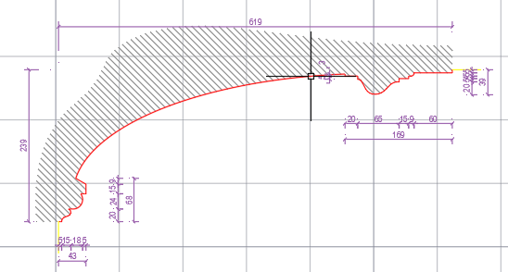

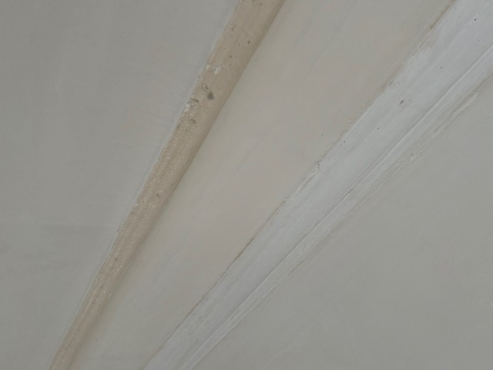

 | duljina | m' | 28.00 |  | 0.00 €

1.2. | profilacija velika dvorana (soba 1) donja profilacija š x v 4,3 x 6,8 cm gornja profilacija š x v 17 x 4 cm

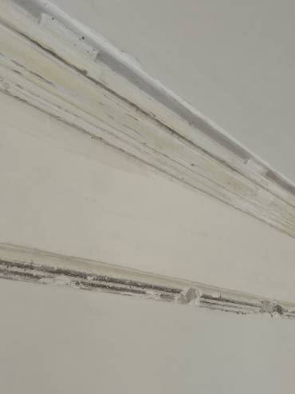

 | duljina gornje profilacije | m' | 39.00 |  | 0.00 €
 | duljina donje profilacije | m' | 20.00 |  | 0.00 €
 | rekonstrukcija okomitih profilacija između prozora do sokla | m' | 28.00 |  | 0.00 €

1.3. | profilacija soba 2 donja profilacija š x v 4,3 x 6,8 cm gornja profilacija š x v 17 x 4 cm

 | duljina gornje profilacije | m' | 11.00 |  | 0.00 €
 | duljina donje profilacije | m' | 9.00 |  | 0.00 €

1.4. | profilacija soba 3 donja profilacija š x v 4,3 x 6,8 cm gornja profilacija š x v 17 x 4 cm

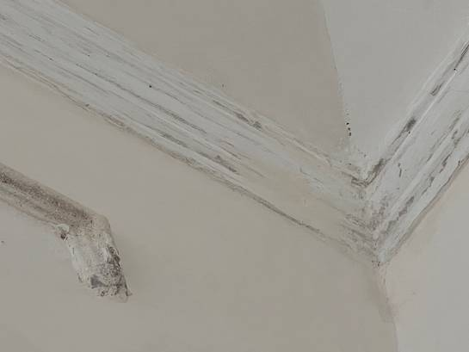

 | duljina gornje profilacije | m' | 15.00 |  | 0.00 €
 | duljina donje profilacije | m' | 11.00 |  | 0.00 €

1.5. | Profilacija soba 4 horizontalna zidna profilacija š x v 5,5 x 15 cm

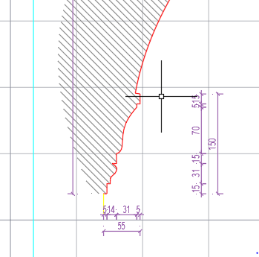

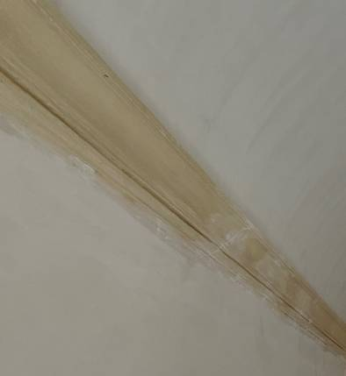

 | horizontalna zidna profilacija | m' | 20.00 |  | 0.00 €

1.6. | Florealna štukatura soba 4 širina štukature 6 cm
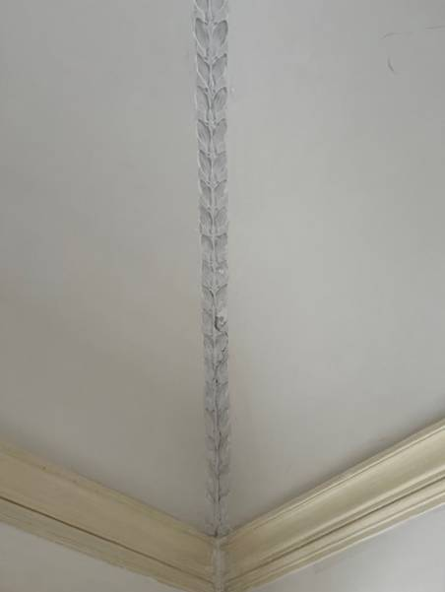
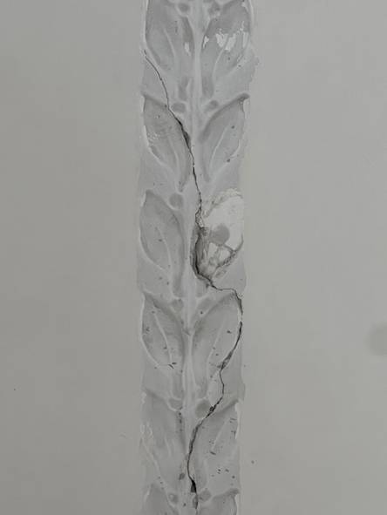

 | duljina florealne štukature | m' | 8.00 |  | 0.00 €

1.7. | profilacija soba 5 donja profilacija š x v 2 x 10,5 cm gornja profilacija š x v 12 x 10 cm

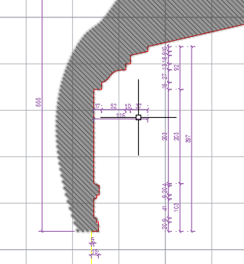

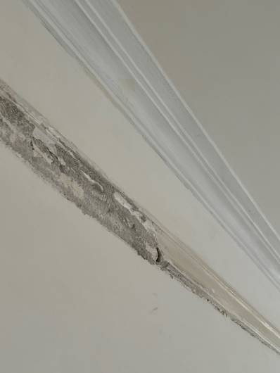

 | duljina gornje profilacije | m' | 27.00 |  | 0.00 €
 | duljina donje profilacije | m' | 27.00 |  | 0.00 €

1.8. | profiacija soba 6 profilacija š x v 4 x 7 cm

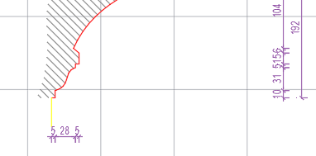

 | duljina profilacije | m' | 21.00 |  | 0.00 €

1.9. | profiacija soba 7 donja profilacija š x v 5,5 x 7 cm gornja profilacija š x v 12 x 20 cm
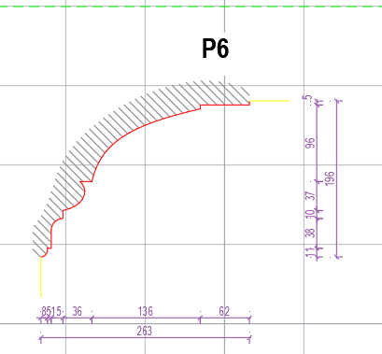

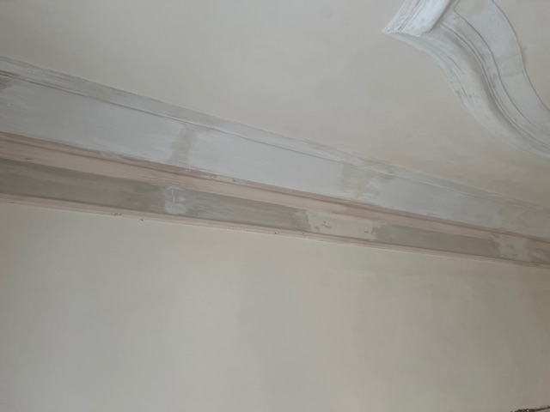

 | duljina gornje profilacije | m' | 20.00 |  | 0.00 €
 | duljina donje profilacije | m' | 20.00 |  | 0.00 €

1.10. | profiacija soba 8 donja profilacija š x v 4,5 x 7 cm gornja profilacija š x v 20 x 18 cm

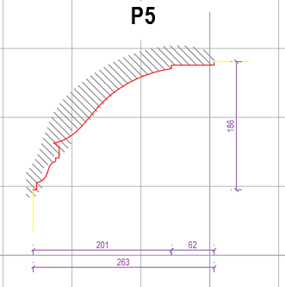

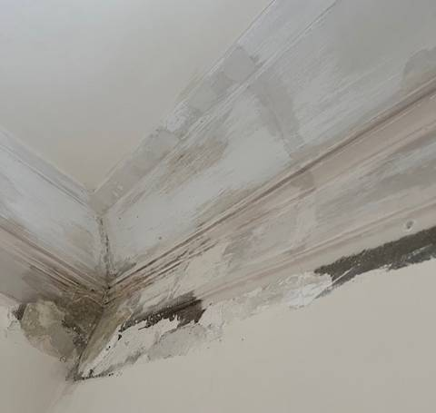
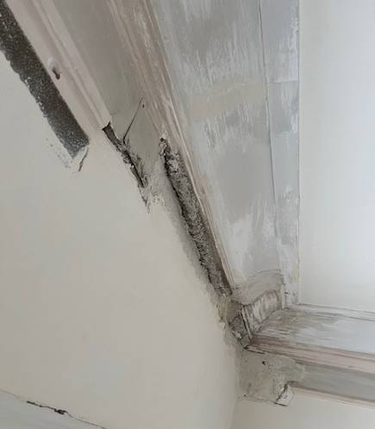

 | duljina gornje profilacije | m' | 16.00 |  | 0.00 €
 | duljina donje profilacije | m' | 16.00 |  | 0.00 €

 | profiacija soba 9 donja profilacija š x v 4,0 x 6,5 cm gornja profilacija š x v 10 x 8,5 cm

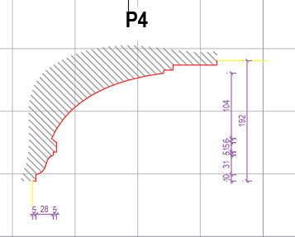

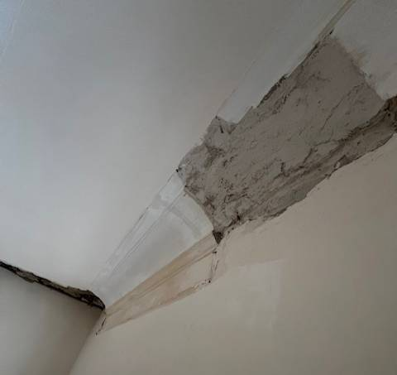

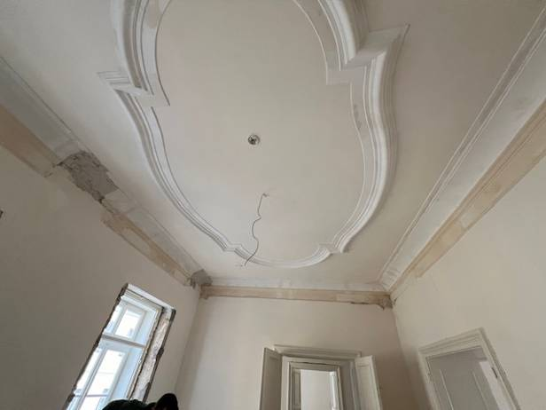

 | duljina gornje profilacije | m' | 20.00 |  | 0.00 €
 | duljina donje profilacije | m' | 20.00 |  | 0.00 €

2 | POPRAVAK I IZRADA ŠTUKO ELEMENATA

 | Izrada konzervatorsko restauratorskih radova koje je potrebno izvesti kako bi se štukaturni elementi vratili u prvobitno stanje. U cijenu su uključene slijedeće operacije:
 | - Uklanjanje preslika na štuko elementima in situ
 | - Izoštravanje reljefne forme
 | - Kitanje i obrada in situ
 | Cijena po komadu elementa je jedinstvena bez obzira na vrstu oštećenja elementa, prema gore navedenim radmnim operacijama

2.1. | Velika dvorana - soba 1
 | štuko element na sredini sobe
 | dim elementa 90 x 60 cm
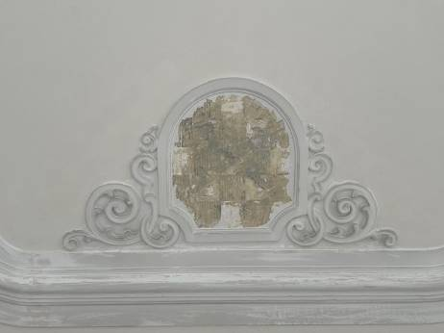

 | štuko element | kom | 2.00 |  | 0.00 €

 | kutni štuko element
 | dim elementa 45 x 45 cm
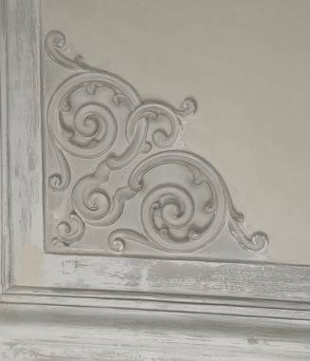

 | kutni štuko element | kom | 4.00 |  | 0.00 €

2.2. | Soba 2
 | kutni štukaturni element
 | dim 35 x 35 cm
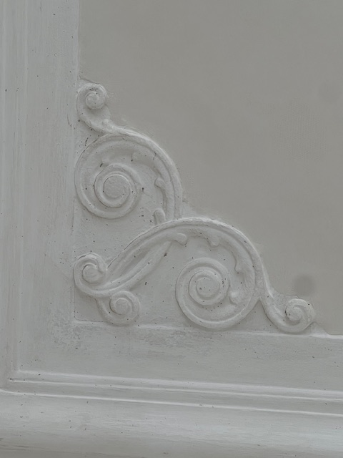

 | kutni štukaturni element | kom | 2.00 |  | 0.00 €

2.3. | soba 3
 | kutni štukaturni element
 | dim 35 x 35 cm

 | kutni štukaturni element | kom | 2.00 |  | 0.00 €

2.4. | soba 5
 | kutni štukaturni element
 | dim 70 x 70 cm

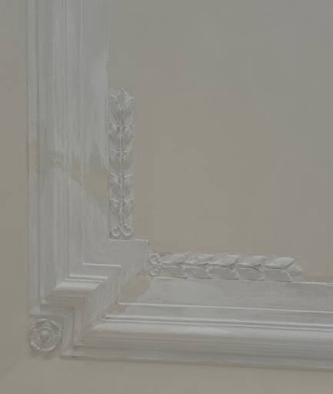

 | kutni štukaturni element | kom | 4.00 |  | 0.00 €

 | kružni medaljon
 | promjer 90 cm

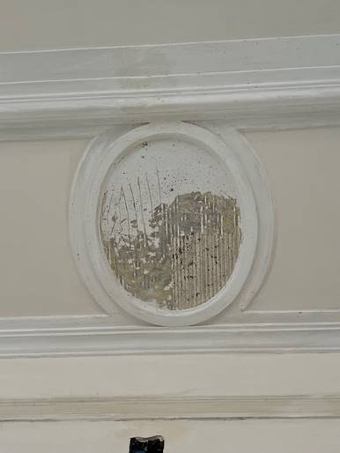

 | kružni medadaljon | kom | 4.00 |  | 0.00 €

 | UKUPNO KONZERVATORSKO RESTAURATORSKI RADOVI |  |  |  | 0.00 €
 | PDV 25% |  |  |  | 0.00 €
 | SVEUKUPNO |  |  |  | 0.00 €

